6. Kegiatan Satgas
KEGIATAN SATGAS : PT Kereta Api Pariwisata

NO | KATEGORI KEGIATAN | GAMBAR
1 | Pemeriksaan suhu tubuh menggunakan Thermogun di Kantor Pusat PT KA Pariwisata | 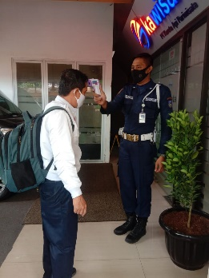 FOTO
2 | Penggunaan hand sanitizer di Kantor Pusat PT Kereta Api Pariwisata | 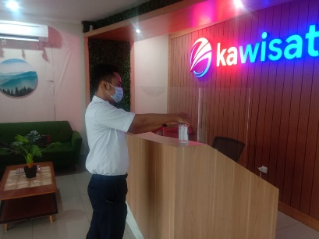 FOTO
3 | Penggunaan wastafel di Kantor Pusat PT Kereta Api Pariwisata | 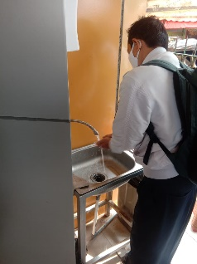 FOTO
4 |  | FOTO
5 |  | FOTO
6 |  | FOTO
7 |  | FOTO
8 |  | FOTO

